Οδηγίες
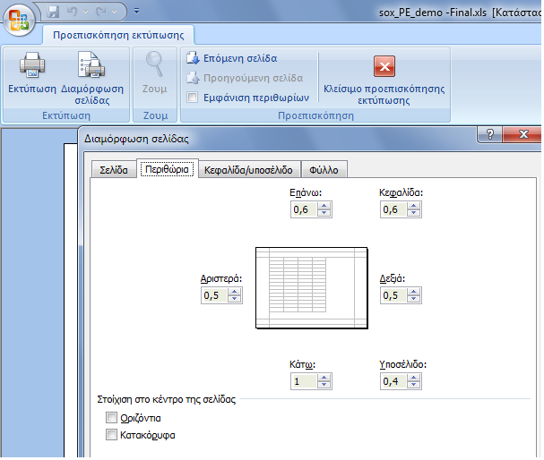
ΠΡΟΣΟΧΗ:
Για την σωστή εισαγωγή και διαχείριση των αρχείων Excel θα πρέπει να τηρηθούν οι παρακάτω οδηγίες

Κατεβάστε το σωστό αρχείο στον Η/Υ σας : είναι άλλο για εποχικό προσωπικό (ΣΟΧ) ή για μίσθωση έργου (ΣΜΕ) και αντίστοιχα άλλο για κάθε κατηγορία ΠΕ, ΤΕ, ΔΕ ή ΥΕ
Εισαγάγετε τα στοιχεία του υποψήφιου, με ιδιαίτερη προσοχή στις στήλες με τα μπλε γράμματα
ΠΡΟΣΟΧΗ: Να μην πατάτε το space bar και να μην εισάγετε χαρακτήρες σε κελιά με αριθμητικά δεδομένα
Επίσης, η πρώτη στήλη ΑΜ είναι υποχρεωτικό να συμπληρωθεί, έστω και με μία τυπικη σειριακή αρίθμηση
ΚΩΛΥΜΑ 8ΜΗΝΗΣ ΑΠΑΣΧΟΛΗΣΗΣ, ΚΩΛΥΜΑ Π.Δ. 164/2004 άρθρο 5 , ΒΑΘΜΟΣ ΕΝΤΟΠΙΟΤΗΤΑΣ: επιλογή από λίστα "Ναι " ή "Οχι"
ΚΥΡΙΑ ΠΡΟΣΟΝΤΑ(1) / ΣΕΙΡΑ ΕΠΙΚΟΥΡΙΑΣ : επιλογή από λίστα "1" ή "Α" ή "Β" ή "Γ" ή "Δ" ή "Ε"
ΧΡΟΝΟΣ ΑΝΕΡΓΙΑΣ(σε μήνες): μόνο αριθμητικά δεδομένα
ΠΟΛΥΤΕΚΝΟΣ (αριθμ. τέκνων): μόνο αριθμητικά δεδομένα
ΤΕΚΝΟ ΠΟΛΥΤΕΚΝΗΣ ΟΙΚΟΓΕΝΕΙΑΣ (αριθμ. τέκνων): μόνο αριθμητικά δεδομένα
ΤΡΙΤΕΚΝΟΣ ή ΤΕΚΝΟ ΤΡΙΤΕΚΝΗΣ ΟΙΚΟΓΕΝΕΙΑΣ (αριθμ. τέκνων): μόνο ο άριθμός 3
ΑΝΗΛΙΚΑ ΤΕΚΝΑ (αριθμ. ανήλικων τέκνων): μόνο αριθμητικά δεδομένα
ΓΟΝΕΑΣ ΜΟΝΟΓΟΝΕΙΚΗΣ ΟΙΚΟΓΕΝΕΙΑΣ (αριθμ. τέκνων) : μόνο αριθμητικά δεδομένα
ΤΕΚΝΟ ΜΟΝΟΓΟΝΕΙΚΗΣ ΟΙΚΟΓΕΝΕΙΑΣ (αρ. μελών) : μόνο αριθμητικά δεδομένα
ΒΑΘΜΟΣ ΒΑΣΙΚΟΥ ΤΙΤΛΟΥ: μόνο αριθμητικά δεδομένα. Το δεκαδικό μέρος χωρίζεται με κόμμα (,) και όχι με τελεία (.) Προσοχή γράφονται μόνο τα 2 πρώτα δεκαδικά νούμερα του βαθμού.
ΕΜΠΕΙΡΙΑ (σε μήνες): μόνο αριθμητικά δεδομένα
Εκτέλεση Κατάταξης
Ταξινομήστε το αρχείο σας "κάνοντας κλικ" με το ποντίκι του Η/Υ στο σχετικό εικονίδιο, το οποίο φαίνεται επάνω αριστερά.

Εκτύπωση
Εκτυπώστε την κατάταξη "κάνοντας κλικ" με το ποντίκι του Η/Υ στο σχετικό εικονίδιο, το οποίο φαίνεται επάνω δεξιά

* Αν κατά το άνοιγμα του αρχείου εμφανιστεί το παρακάτω μήνυμα:

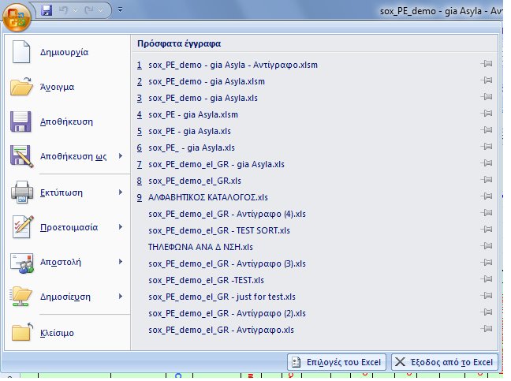
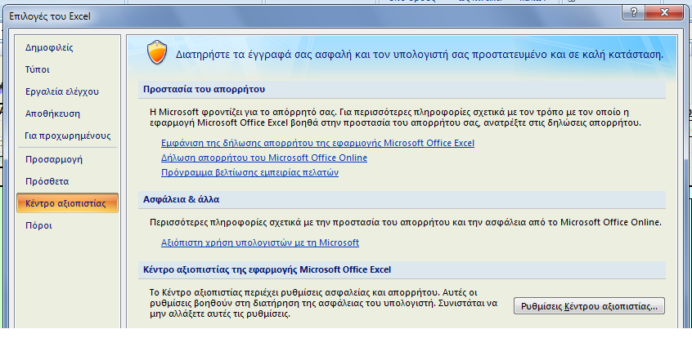
Ακολουθήστε τα βήματα όπως δείχνουν οι παρακάτω εικόνες :
1η | 2η

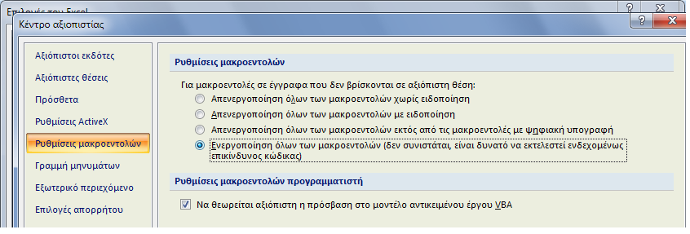 3η
Πατήστε ΟΚ και μετά κλείστε και ξανανοίξτε το αρχείο σας.

Στις περιπτώσεις όπου από την Ανακοίνωση δεν ορίζεται πρόταξη λόγω ΕΝΤΟΠΙΟΤΗΤΑΣ, η στήλη ΕΝΤΟΠΙΟΤΗΤΑ συμπληρώνεται με "Οχι"

Αν θέλετε να διαγράψετε ολοκληρη γραμμή επιλεξτε την και πατήστε Crtl + d

Για να εμφανίζεται ή εκτύπωση σε Α4 δηλώστε τα Δέξια και Αριστερά περιθώρια σε 0,5 όπως δείχνει η παρακάτω εικόνα

Κατάταξη
Εκτέλεση Κατάταξης
Εκτύπωση
Εκτύπωση
Εκτύπωση
Εκτύπωση
 | Φορέας : Περιφερειακό Ταμείο Ανάπτυξης Περιφέρειας Πελ/σου |  |  |  |  |  |  |  |  |  |  |  |  |  |  |  |  |  |  |  |  |  | Ανακοίνωση :
 | Υπηρεσία : Περιφερειακό Ταμείο Ανάπτυξης Περιφέρειας Πελ/σου |  |  |  |  |  |  |  |  |  |  |  |  |  |  |  |  |  | Υπ' αριθμ. Σ.Ο.Χ. : |  |  |  | 1/2020
 | Έδρα Υπηρεσίας : Τρίπολη
 | Διάρκεια Σύμβασης : 8 μήνες

Α.Μ. | ΕΠΩΝΥΜΟ | ΟΝΟΜΑ | ΟΝΟΜΑ ΠΑΤΡΟΣ | ΑΡΙΘΜ. ΤΑΥΤΟΤ. | ΚΩΛΥΜΑ 8ΜΗΝΗΣ ΑΠΑΣΧΟΛΗΣΗΣ | ΕΝΤΟΠΙΟΤΗΤΑ | ΚΥΡΙΑ ΠΡΟΣΟΝΤΑ(1) / ΣΕΙΡΑ ΕΠΙΚΟΥΡΙΑΣ | ΚΡΙΤΗΡΙΑ |  |  |  |  |  |  |  |  |  |  | ΒΑΘΜΟΛΟΓΙΑ |  |  |  |  |  |  |  |  |  |  | sort ΚΩΛΥΜΑ 8ΜΗΝΗΣ ΑΠΑΣΧΟΛΗΣΗΣ | sort ΚΥΡΙΟΣ η ΕΠΙΚΟΥΡΙΚΟΣ ΠΙΝΑΚΑΣ | sort ΕΝΤΟΠΙΟΤΗΤΑ | sort ΣΥΝΟΛΟ ΜΟΝΑΔΩΝ | Σειρά Κατάταξης
 |  |  |  |  |  |  |  | ΧΡΟΝΟΣ ΑΝΕΡΓΙΑΣ (σε μήνες) | ΠΟΛΥΤΕΚΝΟΣ (αριθμ. τέκνων) | ΤΕΚΝΟ ΠΟΛΥΤΕΚΝΗΣ ΟΙΚΟΓΕΝΕΙΑΣ (αριθμ. τέκνων) | ΤΡΙΤΕΚΝΟΣ ή ΤΕΚΝΟ ΤΡΙΤΕΚΝΗΣ ΟΙΚΟΓΕΝΕΙΑΣ (αριθμ. τέκνων) | ΑΝΗΛΙΚΑ ΤΕΚΝΑ (αριθμ. ανήλικων τέκνων) | ΓΟΝΕΑΣ ΜΟΝΟΓΟΝΕΙΚΗΣ ΟΙΚΟΓΕΝΕΙΑΣ (αριθμ. τέκνων) | ΤΕΚΝΟ ΜΟΝΟΓΟΝΕΙΚΗΣ ΟΙΚΟΓΕΝΕΙΑΣ (αρ. τέκνων) | ΒΑΘΜΟΣ ΒΑΣΙΚΟΥ ΤΙΤΛΟΥ | ΕΜΠΕΙΡΙΑ (σε μήνες) | ΑΝΑΠΗΡΙΑ ΥΠΟΨΗΦΙΟΥ (Ποσοστό Αναπηρίας) | ΑΝΑΠΗΡΙΑ ΓΟΝΕΑ, ΤΕΚΝΟΥ (Ποσοστό Αναπηρίας) | ΜΟΝΑΔΕΣ (1) | ΜΟΝΑΔΕΣ (2) | ΜΟΝΑΔΕΣ (3) | ΜΟΝΑΔΕΣ (4 ή 5) | ΜΟΝΑΔΕΣ (6) | ΜΟΝΑΔΕΣ (7) | ΜΟΝΑΔΕΣ (8) | ΜΟΝΑΔΕΣ (9) | ΜΟΝΑΔΕΣ (10) | ΜΟΝΑΔΕΣ (11) | ΜΟΝΑΔΕΣ (12)
 |  |  |  |  |  |  |  | (1) | (2) | (3) | (4 ή 5) | (6) | (7) | (8) | (9) | (10) | (11) | (12)
1886 |  |  |  | ΑΖ224942 | Οχι | Οχι | 1 | 12 | 0 | 4 | 0 | 2 | 0 | 0 | 14.20 | 148 | 0 | 85 | 800 | 0 | 200 | 0 | 60 | 0 | 0 | 284.00 | 420 | 0 | 170 | Οχι | 1 | Οχι | 1,934.00 | 1
1827 |  |  |  | ΑΕ253432 | Οχι | Οχι | 1 | 42 | 0 | 5 | 0 | 0 | 0 | 0 | 14.80 | 48 | 0 | 0 | 800 | 0 | 250 | 0 | 0 | 0 | 0 | 296.00 | 336 | 0 | 0 | Οχι | 1 | Οχι | 1,682.00 | 2
1888 |  |  |  | ΑΒ396375 | Οχι | Οχι | 1 | 30 | 0 | 0 | 0 | 0 | 0 | 0 | 13.00 | 102 | 0 | 0 | 800 | 0 | 0 | 0 | 0 | 0 | 0 | 260.00 | 420 | 0 | 0 | Οχι | 1 | Οχι | 1,480.00 | 3
1858 |  |  |  | Χ791497 | Οχι | Οχι | 1 | 10 | 0 | 3 | 0 | 2 | 0 | 0 | 14.70 | 45 | 0 | 0 | 650 | 0 | 150 | 0 | 60 | 0 | 0 | 294.00 | 315 | 0 | 0 | Οχι | 1 | Οχι | 1,469.00 | 4
1799 |  |  |  | ΑΗ723472 | Οχι | Οχι | 1 | 12 | 0 | 0 | 0 | 2 | 0 | 0 | 10.90 | 37 | 0 | 0 | 800 | 0 | 0 | 0 | 60 | 0 | 0 | 218.00 | 259 | 0 | 0 | Οχι | 1 | Οχι | 1,337.00 | 5
1851 |  |  |  | ΑΒ779121 | Οχι | Οχι | 1 | 8 | 0 | 0 | 0 | 2 | 0 | 0 | 11.80 | 63 | 0 | 0 | 500 | 0 | 0 | 0 | 60 | 0 | 0 | 236.00 | 420 | 0 | 0 | Οχι | 1 | Οχι | 1,216.00 | 6
1859 |  |  |  | ΑΚ359640 | Οχι | Οχι | 1 | 7 | 0 | 0 | 0 | 0 | 0 | 0 | 16.30 | 120 | 0 | 0 | 425 | 0 | 0 | 0 | 0 | 0 | 0 | 326.00 | 420 | 0 | 0 | Οχι | 1 | Οχι | 1,171.00 | 7
1830 |  |  |  | Χ288719 | Οχι | Οχι | 1 | 22 | 0 | 0 | 0 | 1 | 1 | 0 | 14.10 | 0 | 0 | 0 | 800 | 0 | 0 | 0 | 30 | 50 | 0 | 282.00 | 0 | 0 | 0 | Οχι | 1 | Οχι | 1,162.00 | 8
1860 |  |  |  | Τ255212 | Οχι | Οχι | 1 | 8 | 0 | 0 | 0 | 0 | 0 | 0 | 19.00 | 39 | 0 | 0 | 500 | 0 | 0 | 0 | 0 | 0 | 0 | 380.00 | 273 | 0 | 0 | Οχι | 1 | Οχι | 1,153.00 | 9
1800 |  |  |  | ΑΒ791139 | Οχι | Οχι | 1 | 10 | 0 | 0 | 0 | 0 | 0 | 0 | 18.50 | 13 | 0 | 0 | 650 | 0 | 0 | 0 | 0 | 0 | 0 | 370.00 | 91 | 0 | 0 | Οχι | 1 | Οχι | 1,111.00 | 10
1864 |  |  |  | Τ853791 | Οχι | Οχι | 1 | 50 | 0 | 0 | 0 | 0 | 0 | 0 | 13.00 | 5 | 0 | 0 | 800 | 0 | 0 | 0 | 0 | 0 | 0 | 260.00 | 35 | 0 | 0 | Οχι | 1 | Οχι | 1,095.00 | 11
1831 |  |  |  | ΑΒ779325 | Οχι | Οχι | 1 | 7 | 0 | 5 | 0 | 0 | 0 | 0 | 15.30 | 12 | 0 | 0 | 425 | 0 | 250 | 0 | 0 | 0 | 0 | 306.00 | 84 | 0 | 0 | Οχι | 1 | Οχι | 1,065.00 | 12
1887 |  |  |  | Π212336 | Οχι | Οχι | 1 | 5 | 0 | 0 | 0 | 0 | 0 | 0 | 18.20 | 45 | 0 | 0 | 275 | 0 | 0 | 0 | 0 | 0 | 0 | 364.00 | 315 | 0 | 0 | Οχι | 1 | Οχι | 954.00 | 13
1866 |  |  |  | ΑΜ757693 | Οχι | Οχι | 1 | 0 | 0 | 0 | 0 | 2 | 0 | 0 | 17.50 | 60 | 0 | 0 | 0 | 0 | 0 | 0 | 60 | 0 | 0 | 350.00 | 420 | 0 | 0 | Οχι | 1 | Οχι | 830.00 | 14
1804 |  |  |  | Ν443948 | Οχι | Οχι | 1 | 3 | 0 | 0 | 0 | 0 | 0 | 0 | 14.30 | 243 | 0 | 0 | 0 | 0 | 0 | 0 | 0 | 0 | 0 | 286.00 | 420 | 0 | 0 | Οχι | 1 | Οχι | 706.00 | 15
1854 |  |  |  | ΑΒ781006 | Οχι | Οχι | 1 | 6 | 0 | 0 | 0 | 0 | 0 | 0 | 17.50 | 0 | 0 | 0 | 350 | 0 | 0 | 0 | 0 | 0 | 0 | 350.00 | 0 | 0 | 0 | Οχι | 1 | Οχι | 700.00 | 16
1863 |  |  |  | ΑΕ254237 | Οχι | Οχι | 1 | 0 | 0 | 0 | 0 | 0 | 0 | 0 | 15.70 | 0 | 0 | 0 | 0 | 0 | 0 | 0 | 0 | 0 | 0 | 314.00 | 0 | 0 | 0 | Οχι | 1 | Οχι | 314.00 | 17

